IMBAG
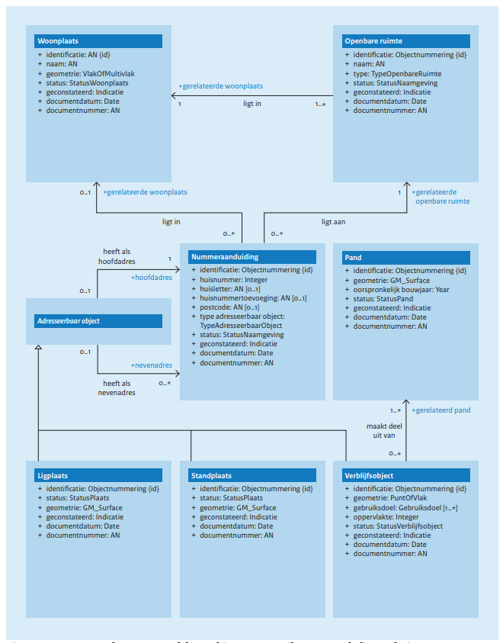

GGM-IMBAG
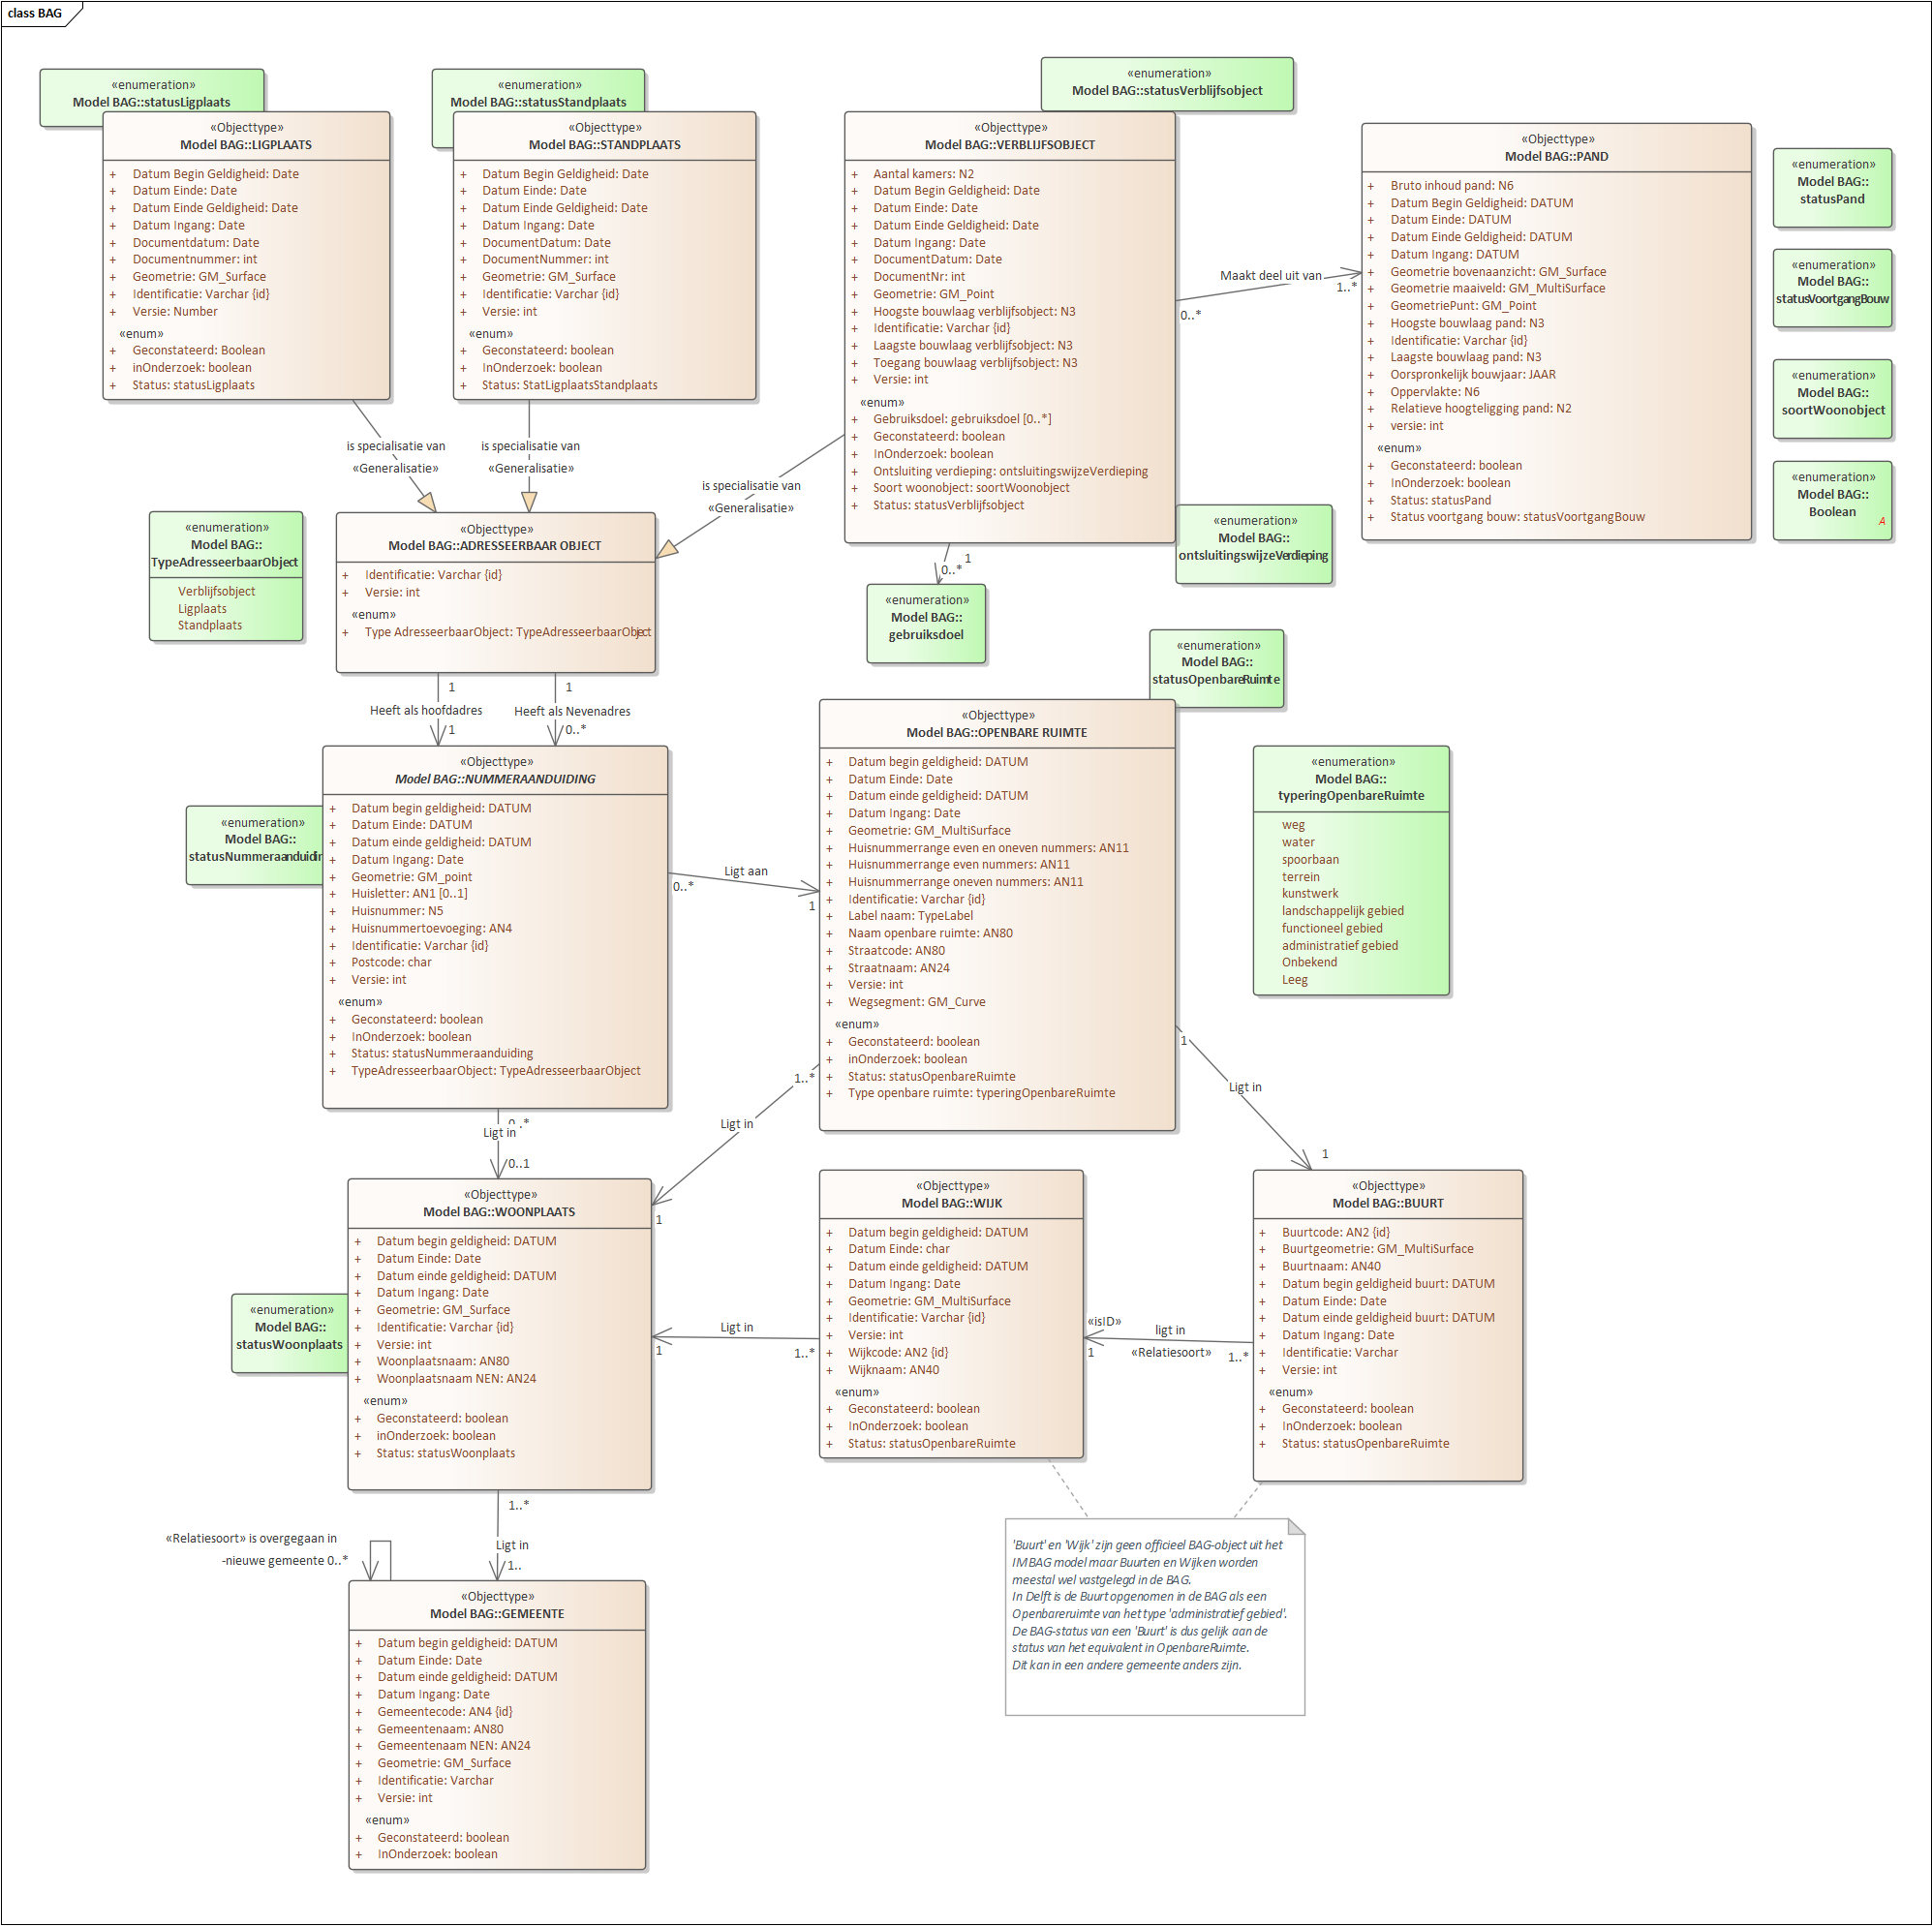

NUMMERAANDUIDING ETC
 |  |  |  |  |  | Definities zoveel mogelijk overgenomen uit https://catalogus.kadaster.nl/bag/nl/

 | Tabelnaam | Nummeraanduiding
 |  | SQL | PK | BK | FK | Een nummeraanduiding is een door het bevoegde gemeentelijke orgaan als zodanig toegekende aanduiding van een verblijfsobject, een standplaats of een ligplaats. Het is het samenstel van postcode, huisnummer, huisletter en huisnummertoevoeging.
 | Kolomnaam | Datatype |  |  |  | Mapping | Omschrijving
 | Identificatie | VARCHAR2 |  | x |  | basis.adres.adresnummer | Een identificatie is de unieke aanduiding van een object (uniek objectnummer). Deze aanduiding heeft bij woonplaatsen een andere structuur dan bij de andere objecttypen.
 | Versie | NUMBER | x | x |  | basis.adres.versie_identificatie | Een versie-identificatie is een nummer dat elke versie binnen de context van een object uniek identificeert. De versie-identificatie is een integer, begint bij 1 en wordt steeds met 1 opgehoogd.
 | DatumBeginGeldigheid | DATETIME |  |  |  | basis.adres.datumopvoer | BeginGeldigheid is de datum waarop een versie van een BAG-object geldig is in de werkelijkheid conform de ingangsdatum in het brondocument. Dit tijdstip wordt vastgelegd in de beginGeldigheid. Als er geen expliciete ingangsdatum van geldigheid is opgenomen, wordt de datum van het brondocument overgenomen.
 | DatumEindeGeldigheid | DATETIME |  |  |  | basis.adres.datumafvoer | EindGeldigheid is de datum waarop de periode van geldigheid van een versie van een BAG-object eindigt. Bijvoorbeeld als gevolg van de vaststelling van een nieuw brondocument. Wanneer er geen tijdstip is ingevuld, dan is de versie nog geldig. Dit tijdstip wordt vastgelegd in de eindGeldigheid.
 | DatumIngang | DATE |  |  |  | basis.adres.datumingang | De datum waarop de NummerAanduiding formeel is vastgesteld.(Ontstaansdatum in het scherm van Neuron)
 | DatumEinde | DATE |  |  |  | basis.adres.datumeinde | De datum waarop de NummerAanduiding formeel is ingetrokken.(Vergaansdatum in het scherm van Neuron)
 | Geconstateerd | VARCHAR2 |  |  |  | basis.adres.indgeconstateerd | Geconstateerd is een aanduiding waarmee kan worden aangegeven dat een object in de registratie is opgenomen als gevolg van een feitelijke constatering, zonder dat er op het moment van opname sprake was van een regulier brondocument voor deze opname.
 | InOnderzoek | VARCHAR2 |  |  |  | basis.adres.indinonderzoek
 | DocumentDatum | DATE |  |  |  | basis.adres.dd_document | Een documentnummer is de unieke aanduiding van het brondocument op basis waarvan een opname, mutatie of een verwijdering van gegevens ten aanzien van een woonplaats heef plaatsgevonden binnen een gemeente.
 | Documentnr | VARCHAR2 |  |  |  | basis.adres.DocumentNummer | De documentdatum is de datum waarop het brondocument is vastgesteld, op basis waarvan een opname, mutatie of een verwijdering van gegevens ten aanzien van een object heeft plaatsgevonden
 | Geometrypunt | SDO_GEOMETRY |  |  |  | basis.adres.geometrie | Officieel niet volgens BAG meer wel aanwezig in Neuron
 | Huisletter | VARCHAR2 |  |  |  | basis.adres.huisletter | Een door of namens het bevoegd gemeentelijk orgaan ten aanzien van een adresseerbaar object toegekende toevoeging aan een huisnummer in de vorm van een alfanumeriek teken.
 | Huisnummer | NUMBER NULL |  |  |  | basis.adres.huisnummer | Een door of namens het bevoegd gemeentelijk orgaan ten aanzien van een adresseerbaar object toegekende nummering.
 | Huisnummertoevoeging | VARCHAR2 |  |  |  | basis.adres.toevoeging | Een door of namens het bevoegd gemeentelijk orgaan ten aanzien van een adresseerbaar object toegekende nadere toevoeging aan een huisnummer of een combinatie van huisnummer en huisletter.
 | Postcode | VARCHAR2 |  |  |  | basis.adres.postcode_num + basis.adres.postcode_alf | De door PostNL vastgestelde code behorende bij een bepaalde combinatie van een naam van een woonplaats, naam van een openbare ruimte en een huisnummer
 | Status_EnumID | INT NULL |  |  | x | basis.adres.statuscode | FK naar Enum_statusnummeraanduiding - De fase van de levenscyclus van een NUMMERAANDUIDING
 | Typeadresseerbaarobject_EnumID | INT NULL |  |  | x | basis.adrestype.adrestype | FK naar Enum_Typeadresseerbaarobject - is dit een verblijfsobject of een ligplaats of staanplaats
 | NummeraanduidingID | NUMBER NOT NULL | x |  |  | basis.adres.adres_id
 | BuurtID | VARCHAR2 |  |  | x | basis.openbareruimte.openbareruimtenummer || '-BAG' where openbareruimtetype = 7 | FK naar Buurt
 | WoonplaatsId | VARCHAR2 |  |  | x | basis.woonplaats.woonplaatsnummer || '-BAG' via openbareruimte.woonplaat_id | FK naar Woonplaats
 | OpenbareRuimteId | VARCHAR2 |  |  | x | basis.openbareruimtenummer || '-BAG' | FK naar OpenbareRuimte
 | DWH_IDENTIFICATIE | VARCHAR2 |  |  |  | basis.adres.adresnummer || '-BAG' | DWH-Identificatieveld - PK zoals die gebruikt wordt in de Delftse ETL

ddl | Tabelnaam | AanvullingBRP
 |  | SQL | PK | BK | FK | Specialisatie van Nummeraanduiding met commentaar uit Key2Burgerzaken
 | Kolomnaam | Datatype |  |  |  | Mapping | Omschrijving
 | Opmerking-->Signalering | VARCHAR2 |  |  |  | gba_tgbaadr.osgn_adr | Signalering
 | Aantekening | VARCHAR2 |  |  |  | gba_tgbaadr.oatk_adr | Vrije aantekening
 | AanvullingBRPid | NUMBER |  |  |  | gba_tgbaadr.rsys_adr
 | DWH_IDENTIFICATIE | VARCHAR2 | x |  |  | gba_tgbaadr.nid_nad || '-BAG' | Overeenkomstig met de DWH_IDENTIFICATIE van Nummeraanduiding

 | Tabelnaam | Enum_StatusNummeraanduiding
 |  | SQL | PK | BK | FK
 | ID | NUMBER NULL | x |  |  | basis.adresstatus.status | Id's uit RSGB en Neuron zijn nu 1:1 gelijk maar netter zou het zijn dit opgelost wordt met een sequence oid. Of gewoon de ID's uit Neuron Overnemen
 | Waarde | VARCHAR2(256) NULL |  |  |  | basis.adresstatus.omschrijving
 | Omschrijving | VARCHAR2(512) NULL

In het (UML)model is Adresseerbaarobject een generalisatie die als enige functie heeft de relaties met de Nummeraanduiding. Maar als generalisatie is hij ook handig om te koppelen naar andere domeinen. Daarom is het wel handig om toch te beschikken over DatumBegin- en DatumEindGeldigheid en datumIngang en DatumEinde. Technisch implementeren we die datum-velden dus wel maar in de UML niet.
 | Tabelnaam | Enum_TypeAdresseerbaarObject
 |  | SQL | PK | BK | FK
 | Kolomnaam | Datatype |  |  |  | Mapping | Omschrijving
 | ID | NUMBER NULL |  |  |  | basis.adrestype.adrestype
 | Waarde | VARCHAR2(256) NULL |  |  |  | basis.adrestype.omschrijving
 | Omschrijving | VARCHAR2(512) NULL

 | Tabelnaam | AdresseerbaarObjectAanduiding |  |  |  | Een adresseerbaar object is een object waaraan formeel adressen kunnen en moeten worden toegekend: een verblijfsobject, standplaats of ligplaats.
 |  | SQL | PK | BK | FK
 | Kolomnaam | Datatype |  |  |  | Mapping | Omschrijving
 | Identificatie | VARCHAR2 |  | x |  | basis.standplaats.standplaatsnummer union all basis.ligplaats.ligplaatsnummer union all basis.verblijfseenheid.verblijfseenheidnummer | Een identificatie is de unieke aanduiding van een object (uniek objectnummer). Deze aanduiding heeft bij woonplaatsen een andere structuur dan bij de andere objecttypen.
 | Versie | NUMBER |  | x |  | basis.standplaats.versie_identificatie union all basis.ligplaats.versie_identificatie union all basis.verblijfseenheid.versie_identificatie | Een versie-identificatie is een nummer dat elke versie binnen de context van een object uniek identificeert. De versie-identificatie is een integer, begint bij 1 en wordt steeds met 1 opgehoogd.
 | DatumBeginGeldigheid | DATETIME |  |  |  | basis.verblijfseenheid.datumopvoer basis.stand- of ligplaats.datumopvoer | BeginGeldigheid is de datum waarop een versie van een BAG-object geldig is in de werkelijkheid conform de ingangsdatum in het brondocument. Dit tijdstip wordt vastgelegd in de beginGeldigheid. Als er geen expliciete ingangsdatum van geldigheid is opgenomen, wordt de datum van het brondocument overgenomen.
 | DatumEindeGeldigheid | DATETIME |  |  |  | basis.verblijfseenheid.datumafvoer basis.stand- of ligplaats.datumafvoer | EindGeldigheid is de datum waarop de periode van geldigheid van een versie van een BAG-object eindigt. Bijvoorbeeld als gevolg van de vaststelling van een nieuw brondocument. Wanneer er geen tijdstip is ingevuld, dan is de versie nog geldig. Dit tijdstip wordt vastgelegd in de eindGeldigheid.
 | DatumIngang | DATE |  |  |  | basis.verblijfseenheid.datumingang basis.stand- of ligplaats.datumingang | De datum waarop de NummerAanduiding formeel is vastgesteld.(Ontstaansdatum in het scherm van Neuron)
 | DatumEinde | DATE |  |  |  | basis.verblijfseenheid.datumeinde basis.stand- of ligplaats.datumeinde | De datum waarop de NummerAanduiding formeel is ingetrokken.(Vergaansdatum in het scherm van Neuron)
 | HoofdadresId | VARCHAR2(100) NULL |  |  | x | basis.adres.adresnummer || '-BAG' | FK naar Nummeraanduiding.DWH_INDENTIFICATIE
 | EnumId_TypeAdresseerbaarObject | NUMBER |  |  |  | basis.adres.adrestype
 | AdresseerbaarObjectAanduidingID | NUMBER | x |  |  | basis.standplaats.standplaatsid union all basis.ligplaats.ligplaatsid union all basis.verblijfseenheid.verblijfseenheidid
 | DWH_IDENTIFICATIE | VARCHAR2 |  |  |  | basis.standplaats.standplaatsnummer || '-' || standplaatsvolgnummer union all basis.ligplaats.ligplaatsnummer || '-' || ligplaatsvolgnummer union all basis.verblijfseenheid.verblijfseenheidnummer || '-' || verblijfseenheidvolgnummer || '-BAG'

 | Tabelnaam | Kp_nevenadres_aobja |  |  |  | Koppeltabel tussen AdresseerbaarObject en Nummeraanduiding tbv de nevenadressen
 |  | SQL | PK | BK | FK | In theorie kan een ligplaats of een standplaats ook een of meerdere nevenadressen bevatten maar in Delft komt dat in ieder geval niet voor. Mijn inschatting is dat dat zó uniek is dat we de mapping kunnen beperken tot de nevenadressen van verblijfsobjecten.
 | Kolomnaam | Datatype |  |  |  | Mapping | Omschrijving
 | AdresseerBaarObjectId(AobjaID) | VARCHAR2 |  |  | x | /*basis.standplaats.standplaatsnummer union all basis.ligplaats.ligplaatsnummer union all*/ basis.verblijfseenheid.verblijfseenheidnummer || '-BAG' | FK naar AdresseerbaarObject.DWH_IDENTIFICATIE
 | versie | NUMBER |  |  | x | /*basis.standplaats.versie_identificatie union all basis.ligplaats.versie_identificatie union all*/ basis.verblijfseenheid.versie_identificatie | FK naar
 | NevenadresID |  |  |  | x | basis.adres.adresnummer || '-BAG' | FK naar nummeraanduiding.DWH_IDENTIFICATIE
 | DWH_IDENTIFICATIE | VARCHAR2 | x |  |  | basis.verblijfseenheid.verblijfseenheidnummer || '-' || versie_identificatie || '-' ||basis.adres.adresnummer || '-BAG'

 | Tabelnaam | OpenbareRuimte |  |  |  | Definitie Een openbare ruimte is een door het bevoegde gemeentelijke orgaan als zodanig aangewezen en van een naam voorziene buitenruimte die binnen één woonplaats is gelegen.
 |  | SQL | PK | BK | FK
 | Identificatie | VARCHAR2 |  | x |  | basis.openbareruimte.openbareruimtenummer | De unieke aanduiding van een OPENBARE RUIMTE.
 | Versie | NUMBER | x | x |  | basis.openbareruimte.versie_identificatie | Een versie-identificatie is een nummer dat elke versie binnen de context van een object uniek identificeert. De versie-identificatie is een integer, begint bij 1 en wordt steeds met 1 opgehoogd.
 | DatumBeginGeldigheid | DATETIME |  |  |  | basis.openbareruimte.datumopvoer | BeginGeldigheid is de datum waarop een versie van een BAG-object geldig is in de werkelijkheid conform de ingangsdatum in het brondocument. Dit tijdstip wordt vastgelegd in de beginGeldigheid. Als er geen expliciete ingangsdatum van geldigheid is opgenomen, wordt de datum van het brondocument overgenomen.
 | DatumEindeGeldigheid | DATETIME |  |  |  | basis.openbareruimte.datumafvoer | EindGeldigheid is de datum waarop de periode van geldigheid van een versie van een BAG-object eindigt. Bijvoorbeeld als gevolg van de vaststelling van een nieuw brondocument. Wanneer er geen tijdstip is ingevuld, dan is de versie nog geldig. Dit tijdstip wordt vastgelegd in de eindGeldigheid.
 | DatumIngang | DATE |  |  |  | basis.openbareruimte.datumingang | De datum waarop de NummerAanduiding formeel is vastgesteld.(Ontstaansdatum in het scherm van Neuron)
 | DatumEinde | DATE |  |  |  | basis.openbareruimte.datumeinde | De datum waarop de NummerAanduiding formeel is ingetrokken.(Vergaansdatum in het scherm van Neuron)
 | Geconstateerd | VARCHAR2 |  |  |  | basis.openbareruimte.indgeconstateerd | Geconstateerd is een aanduiding waarmee kan worden aangegeven dat een object in de registratie is opgenomen als gevolg van een feitelijke constatering, zonder dat er op het moment van opname sprake was van een regulier brondocument voor deze opname.
 | InOnderzoek | VARCHAR2 |  |  |  | basis.openbareruimte.indinonderzoek
 | DocumentDatum | DATE |  |  |  | basis.openbareruimte.dd_document | Een documentnummer is de unieke aanduiding van het brondocument op basis waarvan een opname, mutatie of een verwijdering van gegevens ten aanzien van een woonplaats heef plaatsgevonden binnen een gemeente.
 | Documentnr | VARCHAR2 |  |  |  | basis.openbareruimte.DocumentNummer | De documentdatum is de datum waarop het brondocument is vastgesteld, op basis waarvan een opname, mutatie of een verwijdering van gegevens ten aanzien van een object heeft plaatsgevonden
 | Huisnrrng_even_en_oneven | VARCHAR2 |  |  |  |  | Het laagste en het hoogste huisnummer van de objecten waaraan NUMMERAANDUIDINGen zijn toegekend die gerelateerd zijn aan de OPENBARE RUIMTE in die gevallen dat aan één of beide zijden van de OPENBARE RUIMTE zowel even als oneven huisnummers voorkomen dan wel dat even en/of oneven huisnummers aan beide zijden van de openbare ruimte voorkomen.
 | Huisnrrng_even_nrs | VARCHAR2 |  |  |  |  | Het laagste en het hoogste huisnummer
 | Huisnrrng_oneven_nrs | VARCHAR2 |  |  |  |  | Het laagste en het hoogste huisnummer
 | IdentificatieImgeoopr | VARCHAR2 |  |  |  |  | De unieke identificatie van de openbare ruimte zoals is toegekend in de IMGeo administratie
 | Label_naam | VARCHAR2 |  |  |  | basis.openbareruimte.naam | Bevat de naam van de openbare ruimte ten behoeve van visualisatie.
 | NaamOpenbareRuimte | VARCHAR2 |  |  |  | basis.openbareruimte.naam | Een door het bevoegde gemeentelijke orgaan aan een OPENBARE RUIMTE toegekende benaming
 | OpenbareRuimteGeometrie | SDO_GEOMETRY |  |  |  | basis.openbareruimte.geometrie | De tweedimensionale geometrische representatie van de omtrekken van de openbare ruimte.
 | Enum_statusopenbareruimteID | NUMBER |  |  | x | basis.openbareruite.status_id | FK naar Enum_statusOpenbareRuimte - De fase van de levenscyclus van een OPENBARE RUIMTE, waarin de betreffende OPENBARE RUIMTE zich bevindt
 | Straatnaam | VARCHAR2 |  |  |  | basis.openbareruimte.naam(alleen by type=1) | De officiële straatnaam zoals door het bevoegd gemeentelijk orgaan is vastgesteld
 | Enum_TypeOpenbareRuimteId | NUMBER |  |  | x | basis.openbareruimte.openbareruimtetype | FK naar Enum_typeOpenbareruimte - De aard van de als zodanig benoemde OPENBARE RUIMTE.
 | Wegsegment | VARCHAR2 |  |  |  |  | De geometrische representatie van de openbare ruimte als een lijn.
 | Straatcode | VARCHAR2 |  |  |  | basis.openbareruimte.straatcode
 | OpenbareRuimteID | NUMBER | x |  |  | basis.openbareruimte.openbareruimte_id
 | DWH_IDENTIFICATIE | VARCHAR2 |  |  |  | basis.openbareruimte.openbareruimtenummer || '-BAG'

 | Tabelnaam | Enum_statusopenbareruimte
 |  | SQL | PK | BK | FK
 | ID | NUMBER NULL | x |  |  | basis.openbareruimtestatus.status | Id's uit RSGB en Neuron zijn nu 1:1 gelijk maar netter zou het zijn dit opgelost wordt met een sequence oid. Of gewoon de ID's uit Neuron Overnemen
 | Waarde | VARCHAR2(256) NULL |  |  |  | basis.openbareruimtestatus.omschrijving
 | Omschrijving | VARCHAR2(512) NULL

 | Tabelnaam | Enum_typeringopenbareruimte
 |  | SQL | PK | BK | FK
 | ID | NUMBER NULL | x |  |  | basis.openbareruimtetype.code | Id's uit RSGB en Neuron zijn NIET 1:1 gelijk dus moet dit opgelost wordt met een sequence oid --> Overleggen. Of gewoon de ID's uit Neuron Overnemen
 | Waarde | VARCHAR2(256) NULL |  |  |  | basis.openbareruimtetype.omschrijving
 | Omschrijving | VARCHAR2(512) NULL |  |  |  |  | RSGB bevat wel een omschrijving, Neuron niet

 | Tabelnaam | Woonplaats |  |  |  | Definitie Een woonplaats is een door het bevoegde gemeentelijke orgaan als zodanig aangewezen en van een naam voorzien gedeelte van het grondgebied van de gemeente
 |  | SQL | PK | BK | FK
 | Identificatie | VARCHAR2 |  | x |  | basis.woonplaats.openbareruimtenummer | De unieke aanduiding van een OPENBARE RUIMTE.
 | Versie | NUMBER | x | x |  | basis.woonplaats.versie_identificatie | Een versie-identificatie is een nummer dat elke versie binnen de context van een object uniek identificeert. De versie-identificatie is een integer, begint bij 1 en wordt steeds met 1 opgehoogd.
 | DatumBeginGeldigheid | DATETIME |  |  |  | basis.woonplaats.datumopvoer | BeginGeldigheid is de datum waarop een versie van een BAG-object geldig is in de werkelijkheid conform de ingangsdatum in het brondocument. Dit tijdstip wordt vastgelegd in de beginGeldigheid. Als er geen expliciete ingangsdatum van geldigheid is opgenomen, wordt de datum van het brondocument overgenomen.
 | DatumEindeGeldigheid | DATETIME |  |  |  | basis.woonplaats.datumafvoer | EindGeldigheid is de datum waarop de periode van geldigheid van een versie van een BAG-object eindigt. Bijvoorbeeld als gevolg van de vaststelling van een nieuw brondocument. Wanneer er geen tijdstip is ingevuld, dan is de versie nog geldig. Dit tijdstip wordt vastgelegd in de eindGeldigheid.
 | DatumIngang | DATE |  |  |  | basis.woonplaats.datumingang | De datum waarop de NummerAanduiding formeel is vastgesteld.(Ontstaansdatum in het scherm van Neuron)
 | DatumEinde | DATE |  |  |  | basis.woonplaats.datumeinde | De datum waarop de NummerAanduiding formeel is ingetrokken.(Vergaansdatum in het scherm van Neuron)
 | Geconstateerd | VARCHAR2 |  |  |  | basis.woonplaats.indgeconstateerd | Geconstateerd is een aanduiding waarmee kan worden aangegeven dat een object in de registratie is opgenomen als gevolg van een feitelijke constatering, zonder dat er op het moment van opname sprake was van een regulier brondocument voor deze opname.
 | InOnderzoek | VARCHAR2 |  |  |  | basis.woonplaats.indinonderzoek
 | DocumentDatum | DATE |  |  |  | basis.woonplaats.dd_document | Een documentnummer is de unieke aanduiding van het brondocument op basis waarvan een opname, mutatie of een verwijdering van gegevens ten aanzien van een woonplaats heef plaatsgevonden binnen een gemeente.
 | Documentnr | VARCHAR2 |  |  |  | basis.woonplaats.DocumentNummer | De documentdatum is de datum waarop het brondocument is vastgesteld, op basis waarvan een opname, mutatie of een verwijdering van gegevens ten aanzien van een object heeft plaatsgevonden
 | Woonplaatsgeometrie | SDO_GEOMETRY |  |  |  | basis.woonplaats.geometrie | De tweedimensionale geometrische representatie van het vlak dat wordt gevormd door de omtrekken van een woonplaats.
 | Woonplaatsnaam | VARCHAR2 |  |  |  | basis.woonplaats.naam | De door het bevoegde gemeentelijke orgaan aan een WOONPLAATS toegekende benaming.
 | WoonplaatsnaamNen | VARCHAR2 |  |  |  |  | De officiële plaatsnaam conform NEN
 | Enum_statuswoonplaatsID | NUMBER |  |  | x | Lookup obv basis.woonplaatsstatus.omschrijving | FK naar Enum_woonplaatsstatus - De fase van de levenscyclus van een WOONPLAATS waarin de betreffende WOONPLAATS zich bevindt.
 | WoonplaatsID | NUMBER |  |  |  | basis.woonplaats.woonplaats_id
 | GemId | VARCHAR2 |  |  |  | '0503-BAG' | FK naar Gemeente.DWH_IDENTIFICATIE
 | DWH_IDENTIFICATIE | VARCHAR2 | x |  |  | basis.woonplaats.woonplaatsnummer || '-BAG'

 | Tabelnaam | Enum_StatusWoonplaats
 |  | SQL | PK | BK | FK
 | ID | NUMBER NULL | x |  |  | basis.woonplaatsstatus.status | Id's uit RSGB en Neuron zijn nu 1:1 gelijk maar netter zou het zijn dit opgelost wordt met een sequence oid. Of gewoon de ID's uit Neuron Overnemen
 | Waarde | VARCHAR2(256) NULL |  |  |  | basis.woonplaatsstatus.omschrijving
 | Omschrijving | VARCHAR2(512) NULL

 | Tabelnaam | Kp_opnbr_wpl | PK | BK | FK | Delft heeft maar 1 Woonplaats derhalve is deze koppeltabel wat overbodig | Koppeltabel tussen Openbare Ruimte en Woonplaats voor het geval een openbare ruimte voorkomt in meer dan 1 woonplaats
 |  | SQL
 | WoonplaatsID | NUMBER NULL, |  |  | x | basis.woonplaats.woonplaatsnummer || '-BAG'
 | OpenbareRuimteID | NUMBER NULL |  |  | x | basis.openbareruimte.openbareruimtenummer || '-BAG'
 | DWH_IDENTIFICATIE | VARCHAR2 |  |  |  | basis.openbareruimte.openbareruimtenummer || '-' || basis.woonplaats.woonplaatsnummer || '-BAG'

 | Tabelnaam | Gemeente |  |  |  | De tabel Gemeente bestaat wel in Neuron maar is niet gevuld. We vullen deze entiteit met statische waarden
 |  | SQL | PK | BK | FK
 | Datum begin geldigheid | DATE
 | Datum einde geldigheid | DATE
 | Gemeentecode | VARCHAR2(512) NULL |  | x |  | 0503
 | Gemeentegeometrie | SDO_GEOMETRY
 | Gemeentenaam | VARCHAR2(512) NULL |  |  |  | Delft
 | GemeenteNaam NEN | VARCHAR2(512) NULL |  |  |  | Delft
 | Identificatie | VARCHAR2(100) NULL |  |  |  | 0503 | In feite het BAGid van de Gemeente maar die weten we niet, wel de CBS-code
 | GemeenteId |  | x |  |  | 1
 | DWH_IDENTIFICATIE |  |  |  |  | 0503 || '-BAG'

 | Tabelnaam | Wijk
 |  | SQL | PK | BK | FK
 | Identificatie | VARCHAR2 |  | x |  | basis.openbareruimte.openbareruimtenummer | De unieke aanduiding van een OPENBARE RUIMTE.
 | Versie | NUMBER | x | x |  | basis.openbareruimte.versie_identificatie | Een versie-identificatie is een nummer dat elke versie binnen de context van een object uniek identificeert. De versie-identificatie is een integer, begint bij 1 en wordt steeds met 1 opgehoogd.
 | DatumBeginGeldigheid | DATETIME |  |  |  | basis.openbareruimte.datumopvoer | BeginGeldigheid is de datum waarop een versie van een BAG-object geldig is in de werkelijkheid conform de ingangsdatum in het brondocument. Dit tijdstip wordt vastgelegd in de beginGeldigheid. Als er geen expliciete ingangsdatum van geldigheid is opgenomen, wordt de datum van het brondocument overgenomen.
 | DatumEindeGeldigheid | DATETIME |  |  |  | basis.openbareruimte.datumafvoer | EindGeldigheid is de datum waarop de periode van geldigheid van een versie van een BAG-object eindigt. Bijvoorbeeld als gevolg van de vaststelling van een nieuw brondocument. Wanneer er geen tijdstip is ingevuld, dan is de versie nog geldig. Dit tijdstip wordt vastgelegd in de eindGeldigheid.
 | DatumIngang | DATE |  |  |  | basis.openbareruimte.datumingang | De datum waarop de NummerAanduiding formeel is vastgesteld.(Ontstaansdatum in het scherm van Neuron)
 | DatumEinde | DATE |  |  |  | basis.openbareruimte.datumeinde | De datum waarop de NummerAanduiding formeel is ingetrokken.(Vergaansdatum in het scherm van Neuron)
 | Geconstateerd | VARCHAR2 |  |  |  | basis.openbareruimte.indgeconstateerd | Geconstateerd is een aanduiding waarmee kan worden aangegeven dat een object in de registratie is opgenomen als gevolg van een feitelijke constatering, zonder dat er op het moment van opname sprake was van een regulier brondocument voor deze opname.
 | InOnderzoek | VARCHAR2 |  |  |  | basis.openbareruimte.indinonderzoek
 | DocumentDatum | DATE |  |  |  | basis.openbareruimte.dd_document | Een documentnummer is de unieke aanduiding van het brondocument op basis waarvan een opname, mutatie of een verwijdering van gegevens ten aanzien van een woonplaats heef plaatsgevonden binnen een gemeente.
 | Documentnr | VARCHAR2 |  |  |  | basis.openbareruimte.DocumentNummer | De documentdatum is de datum waarop het brondocument is vastgesteld, op basis waarvan een opname, mutatie of een verwijdering van gegevens ten aanzien van een object heeft plaatsgevonden
 | Wijkcode | VARCHAR2 |  |  |  | substr(basis.openbareruimte.naam,1,2)
 | Geometrie | SDO_GEOMETRY |  |  |  | basis.openbareruimte.geometrie
 | Wijknaam | VARCHAR2 |  |  |  | basis.openbareruimte.naam
 | Enum_statusOpenbareRuimteID | NUMBER |  |  | x | basis.openbareruimte.status_id | FK naar Enum_statusOpenbareruimte
 | WijkId | NUMBER |  |  |  | basis.openbareruimte.openbareruimte_id
 | DWH_IDENTIFICATIE | VARCHAR2 | x |  |  | basis.openbareruimte.openbareruimtenummer || '-BAG'

 | Tabelnaam | Buurt
 |  | SQL | PK | BK | FK
 | Identificatie | VARCHAR2 |  | x |  | basis.openbareruimte.openbareruimtenummer | De unieke aanduiding van een OPENBARE RUIMTE.
 | Versie | NUMBER | x | x |  | basis.openbareruimte.versie_identificatie | Een versie-identificatie is een nummer dat elke versie binnen de context van een object uniek identificeert. De versie-identificatie is een integer, begint bij 1 en wordt steeds met 1 opgehoogd.
 | DatumBeginGeldigheid | DATETIME |  |  |  | basis.openbareruimte.datumopvoer | BeginGeldigheid is de datum waarop een versie van een BAG-object geldig is in de werkelijkheid conform de ingangsdatum in het brondocument. Dit tijdstip wordt vastgelegd in de beginGeldigheid. Als er geen expliciete ingangsdatum van geldigheid is opgenomen, wordt de datum van het brondocument overgenomen.
 | DatumEindeGeldigheid | DATETIME |  |  |  | basis.openbareruimte.datumafvoer | EindGeldigheid is de datum waarop de periode van geldigheid van een versie van een BAG-object eindigt. Bijvoorbeeld als gevolg van de vaststelling van een nieuw brondocument. Wanneer er geen tijdstip is ingevuld, dan is de versie nog geldig. Dit tijdstip wordt vastgelegd in de eindGeldigheid.
 | DatumIngang | DATE |  |  |  | basis.openbareruimte.datumingang | De datum waarop de NummerAanduiding formeel is vastgesteld.(Ontstaansdatum in het scherm van Neuron)
 | DatumEinde | DATE |  |  |  | basis.openbareruimte.datumeinde | De datum waarop de NummerAanduiding formeel is ingetrokken.(Vergaansdatum in het scherm van Neuron)
 | Geconstateerd | VARCHAR2 |  |  |  | basis.openbareruimte.indgeconstateerd | Geconstateerd is een aanduiding waarmee kan worden aangegeven dat een object in de registratie is opgenomen als gevolg van een feitelijke constatering, zonder dat er op het moment van opname sprake was van een regulier brondocument voor deze opname.
 | InOnderzoek | VARCHAR2 |  |  |  | basis.openbareruimte.indinonderzoek
 | DocumentDatum | DATE |  |  |  | basis.openbareruimte.dd_document | Een documentnummer is de unieke aanduiding van het brondocument op basis waarvan een opname, mutatie of een verwijdering van gegevens ten aanzien van een woonplaats heef plaatsgevonden binnen een gemeente.
 | Documentnr | VARCHAR2 |  |  |  | basis.openbareruimte.DocumentNummer | De documentdatum is de datum waarop het brondocument is vastgesteld, op basis waarvan een opname, mutatie of een verwijdering van gegevens ten aanzien van een object heeft plaatsgevonden
 | Buurtcode | VARCHAR2(512) NULL |  |  |  | substr(basis.openbareruimte.naam,1,4)
 | Geometrie | SDO_GEOMETRY |  |  |  | basis.openbareruimte.geometrie
 | Buurtnaam | VARCHAR2(512) NULL |  |  |  | basis.openbareruimte.naam
 | BuurtId | NUMBER NOT NULL | x |  |  | basis.openbareruimte.openbareruimte_id
 | Enum_statusOpenbareRuimteID | NUMBER |  |  | x | basis.openbareruimte.status_id | FK naar Enum_statusOpenbareruimte
 | WijkId | NUMBER NOT NULL |  |  | x | basis.openbareruimte.openbareruimtenummer || '-BAG' --wijk via parent_id | FK naar Wijk
 | DWH_IDENTIFICATIE | VARCHAR2 |  |  |  | basis.openbareruimte.openbareruimtenummer || '-BAG'

